2023
Žalio pieno importo į Lietuvą iš kitų ES šalių suvestinė ataskaita (2023 m. gruodžio mėn.)

Atnaujinta: 2024.01.23

Žalio pieno supirkimas iš kitų ES šalių pieno supirkimo ir perdirbimo įmonių |  | Matavimo vnt. | 2022 | 2023 |  |  |  |  |  |  |  |  |  |  |  | Pokytis, proc.
 |  |  | gruodis | sausis | vasaris | kovas | balandis | gegužė | birželis | liepa | rugpjūtis | rugsėjis | spalis | lapkritis | gruodis | mėnesio* | metų**
Natūralaus riebumo pienas
Vidutinė supirkimo kaina¹⁾ iš kitų ES šalių pieno supirkimo ir perdirbimo įmonių |  | EUR/t | 507.59 | 448.45 | 371.29 | 377.31 | 376.54 | 369.86 | 361.98 | 363.42 | 364.71 | 368.51 | 390.10 | 402.45 | 412.30 | 2.45 | -18.77
Vidutinis riebumas2) |  | % | 4.09 | 4.01 | 3.99 | 3.98 | 3.95 | 3.90 | 3.82 | 3.80 | 3.82 | 3.88 | 4.03 | 4.06 | 4.02 | -0.99 | -1.71
Vidutinis baltymingumas 3) |  | % | 3.43 | 3.37 | 3.36 | 3.36 | 3.34 | 3.35 | 3.31 | 3.31 | 3.30 | 3.38 | 3.50 | 3.48 | 3.45 | -0.86 | 0.58
Bendras supirktas kiekis iš kitų ES šalių pieno supirkimo ir perdirbimo įmonių |  | t | 40,920.92 | 39,567.01 | 36,230.72 | 39,426.80 | 40,155.33 | 42,433.90 | 43,129.08 | 44,833.74 | 44,331.30 | 41,312.17 | 39,068.01 | 36,047.55 | 37,789.04 | 4.83 | -7.65
Iš to skaičiaus:
iš Latvijos | kiekis | t | 29,783.35 | 31,078.54 | 28,390.17 | 30,645.54 | 30,346.50 | 32,176.89 | 32,780.33 | 34,570.86 | 33,979.53 | 32,658.71 | 30,510.50 | 27,743.96 | 28,859.27 | 4.02 | -3.10
 | vidutinė kaina1) | EUR/t | 495.07 | 426.74 | 345.66 | 350.67 | 359.63 | 357.40 | 353.93 | 355.53 | 357.26 | 359.16 | 380.03 | 396.62 | 411.88 | 3.85 | -16.80
 | vidutinis riebumas2) | % | 4.08 | 4.00 | 3.98 | 3.96 | 3.93 | 3.87 | 3.80 | 3.79 | 3.82 | 3.88 | 4.05 | 4.07 | 4.04 | -0.74 | -0.98
 | vidutinis baltymingumas3) | % | 3.42 | 3.36 | 3.35 | 3.35 | 3.32 | 3.35 | 3.31 | 3.29 | 3.29 | 3.38 | 3.49 | 3.47 | 3.45 | -0.58 | 0.88
Bazinių rodiklių pienas4)
Bendras supirktas kiekis iš kitų ES šalių pieno supirkimo ir perdirbimo įmonių |  | t | 50,644.96 | 47,772.02 | 43,518.17 | 47,286.93 | 47,731.83 | 50,175.97 | 49,923.20 | 51,736.79 | 51,196.45 | 49,033.42 | 48,664.67 | 44,902.27 | 46,499.79 | 3.56 | -8.18
Vidutinė supirkimo kaina¹⁾ iš kitų ES šalių pieno supirkimo ir perdirbimo įmonių |  | EUR/t | 410.00 | 370.00 | 310.00 | 310.00 | 320.00 | 310.00 | 310.00 | 310.00 | 320.00 | 310.00 | 310.00 | 320.00 | 340.00 | 6.25 | -17.07

Pastaba: duomenys pateikti pagal Pieno supirkimo ir pardavimo mėnesio ataskaitą PS-2.
1) svertinė, be PVM; 2) ir 3) svertinis;
4) bazinių rodiklių pienas (riebumas – 3,4 %, baltymingumas – 3,0 %), perskaičiuotas pagal metodiką, patvirtintą Lietuvos Respublikos žemės ir miškų ūkio ministerijos 1998 m. vasario mėn. 12 d. įsakymu Nr. 67;
* lyginant 2023 m. gruodžio mėn. su lapkričio mėn.; **lyginant 2023 m. gruodžio mėn. su 2022 m. gruodžio mėn.

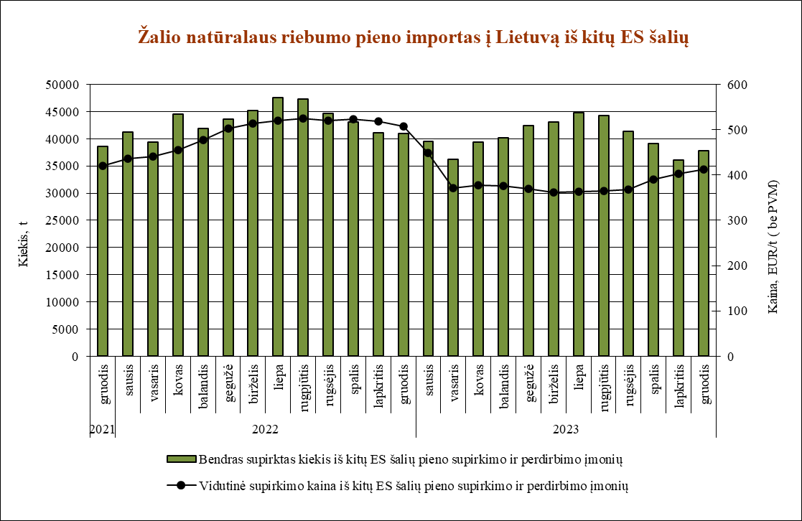

Šaltinis ŽŪDC (LŽŪMPRIS)

© VĮ Žemės ūkio duomenų centras (ŽŪDC)
Naudojant VĮ Žemės ūkio duomenų centro informaciją, būtina nurodyti informacijos šaltinį.

